상품제안서
명패 포도(신형60) | 상품코드: S18486

 |  |  |  |  |  |  | 02-713-8555 | www.synergygift.co.kr
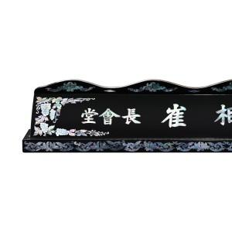

【상세/제작정보】 | 기본글자 10개입니다. 추가시 字당 2천원입니다. 마크추가 2만원입니다. *기본수량이하 제작가능 합니다.*

【인쇄/포장옵션】 | 기타 / 별도문의

【공급단가】 | 수량 | 3~ | 30~ | 50~ | 100~ | 500~
*VAT별도 | 단가 | 135,000원 | 130,000원 | 125,000원 | 120,000원 | 117,000원

【상품 URL】 | https://www.synergygift.co.kr:443/src/goods_detail.php?gdno=9917

